Procjena rizika
Procjena učinka rizika po područjima | Procjena vjerojatnosti rizika
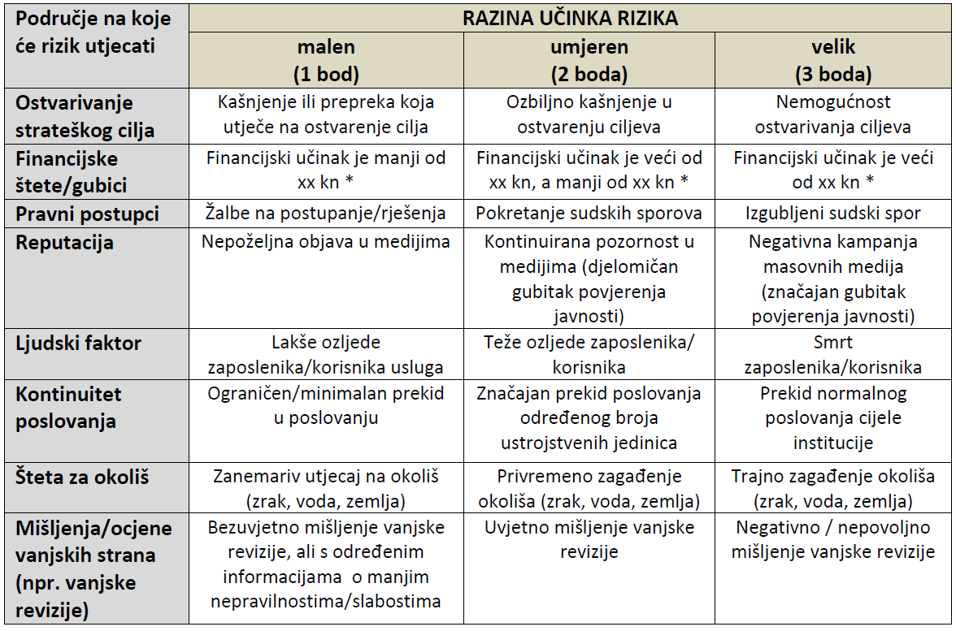


 |  | Procjena ukupne izloženosti riziku
 |  | Učinak | Velik | 3 | 6 | 9
 |  |  |  |  |  | (neprihvatljivi rizici)
 |  |  | Umjeren | 2 | 4 | 6
 |  |  | Malen | 1 | 2 | 3
 |  |  |  | prihvatljivi rizici
 |  |  |  | Niska | Srednja | Visoka
 |  |  |  | Vjerojatnost

Postupanje po rizicima
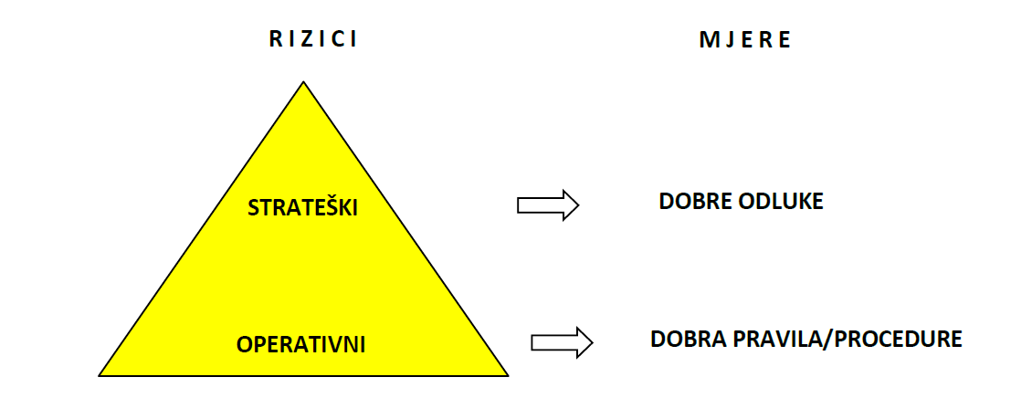
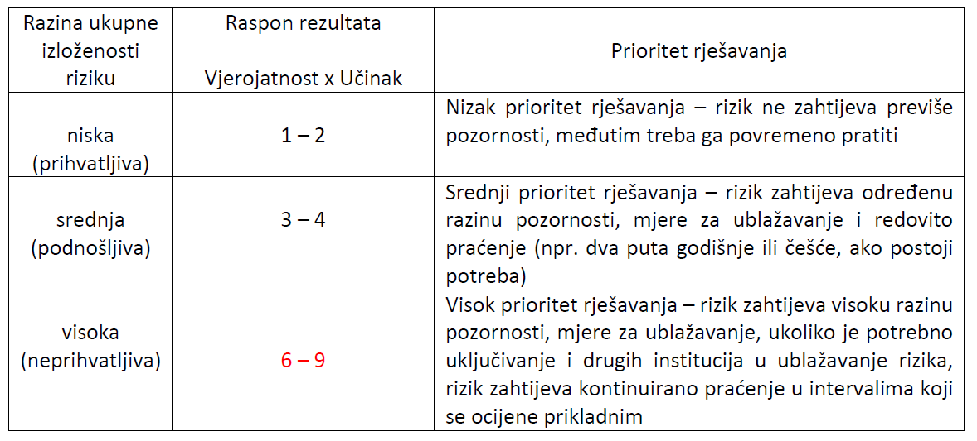
 | Razina ukupne izloženosti riziku

1

3

6

 | Mjere za ublažavanje strateških i operativnih rizika

